Introductie
Introductie en uitleg bij de tabellen

Inleiding
Het ministerie van Sociale Zaken en Werkgelegenheid (SZW) wil graag inzicht in de deelnemers aan re-integratie- en participatievoorzieningen van gemeenten. Door de koppeling van de Statistiek Re-integratie door Gemeenten (SRG) met de Bijstandsuitkeringenstatistiek (BUS), de Basisregistratie Personen (BRP) en de Polisadministratie met daarin informatie over inkomstenverhoudingen van werkgevers en andere inhoudingsplichtigen, kan inzicht worden verkregen in het gebruik van SRG-voorzieningen en in de uitkeringspositie en demografische kenmerken van de deelnemers.
Hieronder worden de tabellen allemaal kort uitgelegd en wordt in meer detail ingezoomed op tabel P.R2.

Tabel V.MW1
Deze tabel geeft het aantal voorzieningen weer, uitgesplitst naar duur van de voorziening en uitkeringspositie. Daarbij is gekeken of een voorziening lopend was aan het begin van de verslagperiode, lopend aan het einde van de verslagperiode, gestart is in de verslagperiode of beëindigd is in de verslagperiode.

Tabel V.SBL
Deze tabel geeft een overzicht van de V-tabellen zoals hieronder besproken. Het geeft per type het aantal voorzieningen weer dat gestart is in, beëindigd is in of lopend is aan het einde van de verslagperiode, uitgesplitst naar uitkeringspositie. Dit komt overeen met de totalen van de V-tabellen.

V-tabellen: Uitkeringspositie bij gestarte, beëindigde en lopende voorzieningen
In de V-tabellen worden de voorzieningen uitgesplitst naar type voorziening en de uitkeringspositie van de persoon met de voorziening. In de V.S-tabellen zijn alle voorzieningen opgenomen die in de verslagperiode zijn gestart. In de V.B-tabellen zijn alle voorzieningen opgenomen die in de verslagperiode zijn beëindigd. In de V.L.-tabellen zijn alle voorzieningen opgenomen die aan het einde van de verslagperiode lopend zijn. Er zijn vier varianten van de V-tabellen, met in elke tabel een unieke uitsplitsing:

Tabel V.1 B/L
In deze tabellen wordt een uitsplitsing gemaakt naar de duur van de voorziening op het moment van beëindiging of laatste dag verslagperiode. Deze uitsplitsing wordt niet gemaakt voor de gestarte voorzieningen (V.1S), omdat de gestarte voorzieningen altijd tot dezelfde categorie behoren ('minder dan 1 jaar voorziening') en de uitsplitsing daardoor wegvalt.

Tabel V.2 S/B/L
In deze tabellen wordt een uitsplitsing gemaakt naar het geslacht van de persoon met de voorziening.

Tabel V.3 S/B/L
In deze tabellen wordt een uitsplitsing gemaakt naar de leeftijd van de persoon met de voorziening. Voorzieningen van personen die op het peilmoment jonger dan 15 jaar waren, zijn ingedeeld bij leeftijdscategorie ‘Onbekend’ en tellen mee in het totaal.

Tabel V.4 S/B/L
In deze tabellen wordt een uitsplitsing gemaakt naar herkomst en geboorteland van de persoon met de voorziening.

P-tabellen: Persoonstabellen

Tabel P.MW3a
Deze tabel beschrijft het aantal personen dat zowel een voorziening als een bijstandsuitkering heeft aan het begin en/of einde van de verslagperiode. De gegevens worden uitgesplitst naar geslacht, leeftijd en duur van de bijstandsuitkering. Personen die meer dan één voorziening hebben, worden maar één keer meegeteld. Personen die op het peilmoment jonger dan 15 jaar waren, zijn ingedeeld bij leeftijdscategorie ‘Onbekend’ en tellen mee in het totaal.

Tabel P.MW3b
Deze tabel beschrijft het aantal personen dat zowel een voorziening als een bijstandsuitkering heeft aan het begin en/of einde van de verslagperiode. De gegevens worden uitgesplitst naar herkomst en geboorteland van de persoon met de voorziening. Personen die meer dan één voorziening hebben, worden maar één keer meegeteld.

Tabel P.R2
Deze tabel geeft per gemeente (volgens de BRP) het totaal aantal personen weer dat in die gemeente woont en een lopende voorziening heeft aan het einde van de verslagperiode. De gegevens worden uitgesplitst naar de uitkeringspositie van de persoon op de laatste dag van de verslagperiode. Personen die meer dan één voorziening hebben, worden maar één keer meegeteld.

Tabel P.R3
In tabel P.R3 wordt het aantal personen met een lopende voorziening in de verslagperiode per type voorziening weergegeven, uitgesplitst naar duur bijstandsuitkering. In de tabel wordt een uitsplitsing gemaakt naar de uitkeringspositie van de persoon op de laatste dag van de verslagperiode. Het totaal aantal personen is het aantal unieke personen met een voorziening. Bij de uitsplitsing naar type voorziening wordt het totaal aantal (unieke) personen per type weergegeven. Dit betekent dat personen die meerdere typen voorzieningen hebben, bij elk van deze typen meetellen. Een persoon met twee verschillende typen voorzieningen komt in de uitsplitsing van deze tabel dus twee keer voor, maar in het totaal maar één keer. Iemand die twee voorzieningen van hetzelfde type heeft, wordt zowel bij dat type als in het totaal maar één keer meegeteld. De typen voorzieningen in tabel P.R3 tellen dus niet op tot het totaal.

Leeswijzer Tabel P.R2
Aan het einde van het tweede kwartaal van 2025 waren er 183,6 duizend personen met een lopende voorziening. In tabel P.R2 worden deze personen uitgesplitst naar de gemeente waarin zij woonden aan het einde van het tweede kwartaal van 2025. De figuur hieronder geeft naast Nederland de tien gemeenten weer met de meeste personen met een voorziening (oplopend in aantallen met het totaal aantal van Nederland bovenaan).
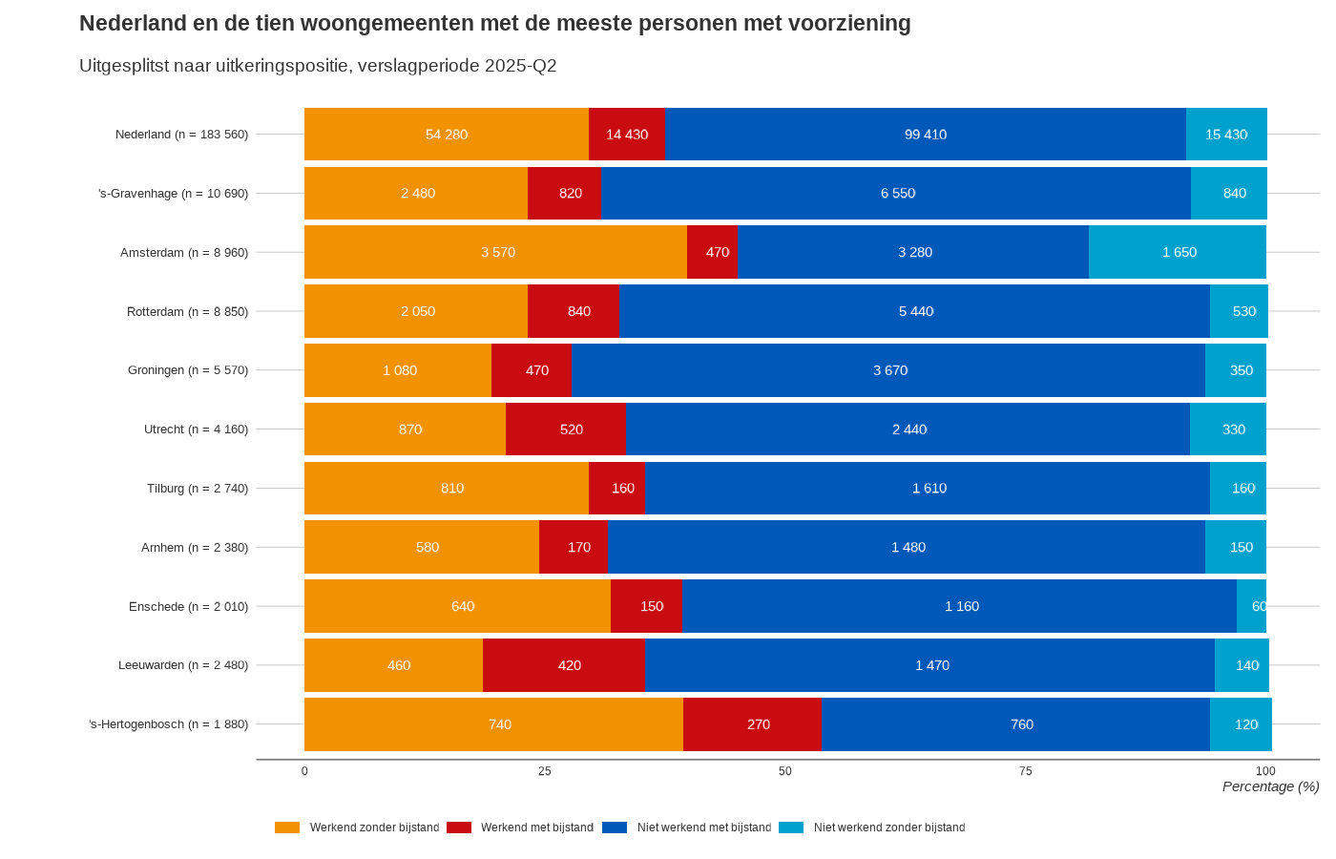

Te zien is dat in Nederland de meeste personen met een voorziening tot uitkeringspositie 'Niet werkend met bijstand' behoren (54 procent). In de gemeente 's-Gravenhage wonen de meeste personen die een voorziening ontvingen, namelijk 10,7 duizend personen. De tien gemeenten laten qua verdeling van de uitkeringsposities grotendeels eenzelfde beeld zien, waarbij de meeste personen met een voorziening behoren tot uitkeringspositie 'Niet werkend met bijstand'. Amsterdam en 's-Hertogenbosch wijken wat af qua verdeling omdat daar met name het aandeel 'Werkend zonder bijstand' hoger ligt dan in de andere gemeenten. In Amsterdam was dit aandeel bijvoorbeeld 40 procent, ten opzichte van 30 procent in Nederland.

